상품제안서
케이블 탈부착 도킹형 보조배터리 5000mAh_C타입/8핀겸용 | 상품코드: F25038

 |  |  |  |  |  |  | 02-412-0044 | www.easy1.co.kr
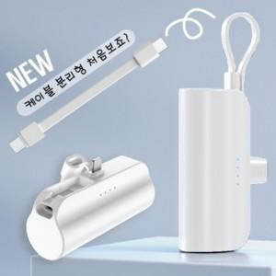

【상세/제작정보】 | 케이블 탈부착 편리한 구성

【인쇄/포장옵션】 | 레이저, 풀칼라 / 포장지포장

【공급단가】 | 수량 | 100~ | 300~ | 500~ | 1,000~ | 3,000~
*VAT별도 | 단가 | 6,540원 | 6,430원 | 6,260원 | 6,150원 | 5,990원

【상품 URL】 | https://dev.easy1.co.kr:443/src/goods_detail.php?gdno=25038

